TSa
 | Tactica specială
 | Rosca Dorin, 501, 12.05.2022
1. | Sacul de merinde conține: (evidenţiaţi răspunsul incorect) | b
 | a) gamelă, lingură, hrană rece, foaia de cort
 | b) costumul militar de protecție, masca antigaz, vesta antiglonț
 | c) lenjerie de schimb şi materiale de igienă personală de întreţinere a ţinutei şi încălţămintei

2. | Care sunt formele de luptă armată: | b
 | a) regruparea şi înlocuirea
 | b) ofensiva şi apărarea
 | c) deplasarea şi staţionarea

3. | Atacul demonstrativ se execută cu scopul: | c
 | a) demonstrării capacităţii de luptă a grupei
 | b) demonstrării tehnicii noi de luptă
 | c) de a distrage atenţia inamicului fără a încerca angajarea în luptă a acestuia

4. | Raionul de staţionare al grupei trebuie să asigure: (evidenţiaţi răspunsul incorect) | a
 | a) protecţia contra factorilor naturali: ploilor, vânturilor puternici şi zăpezii
 | b) dispunerea mascată a grupei, protecţie NBC şi să ofere posibilitatea asigurării cu apă a personalului
 | c) căi de intrare şi de ieşire

5. | Apărarea este forma de luptă armată prin care se realizează: | c
 | a) atacul inamicului aflat în apărare, după un marş pe o distanţă variabilă
 | b) procedeul ofensiv prin care forţele angajate în luptă se sustrag de sub loviturile puternice ale inamicului, schimbându-şi poziţiile de luptă spre înapoi
 | c) respingerea, oprirea sau întârzierea inamicului în scopul menţinerii spaţiului (terestru, aerian, maritim, fluvial) sau obiectivului încredinţat

6. | Marşul constă în: | a
 | a) deplasarea organizată a subunităţilor în coloane
 | b) deplasarea organizată a subunităţilor pe transport feroviar
 | c) deplasarea organizată a subunităţilor în lanţ de trăgători

7. | Indiferent de arma sau specialitatea militară din care face parte, fiecare luptător, va fi echipat: (evidenţiaţi răspunsul incorect) | b
 | a) ţinuta conform anotimpului, armamentul din dotare
 | b) manuale de exploatare a armamentului, aparate de vedere, radiotelefon
 | c) lopata mică de infanterie, casca, vesta antiglonţ, bidonaş pentru apă

8. | Ofensiva este forma de luptă armată prin care se urmăreşte: | a
 | a) capturarea, izgonirea sau nimicirea inamicului
 | b) respingerea sau oprirea inamicului
 | c) menţinerea spaţiului (terestru, aerian, maritim, fluvial) sau obiectivului încredinţat

9. | În teren şes şi deluros, etapa de marş pe autovehicule poate fi: | b
 | a) până la 150 km pe autovehicule şi până la 20 km pe jos
 | b) până la 250 km pe autovehicule şi până la 30 km pe jos
 | c) până la 200 km pe autovehicule şi până la 40 km pe jos

10. | La darea misiunii echipei de servanţi comandantul de piesă indică: (evidenţiaţi răspunsul incorect) | c
 | a) misiunile piesei, poziţiile de tragere de bază şi de rezervă, sectorul de tragere de bază şi suplimentar, locul de dispunere al autotractorului
 | b) aliniamentul şi ordinea deschiderii focului asupra tancurilor şi altor obiective blindate ale inamicului
 | c) datele tactico-tehnice și capacitățile de luptă a tunului și pieselor de artilerie vecine

11. | Ofensiva poate fi: | a
 | a) din contact nemijlocit, din mişcare, combinată
 | b) pe poziţii pregătite din timp
 | c) pe aliniamente intermediare

12. | Distanţa între autovehicule se stabileşte în funcţie de viteza de marş şi în condiţiile de vizibilitate normală este de: | c
 | a) 50 - 75 m
 | b) până la 100 m
 | c) 25 - 50 m

13. | Luptătorul (soldatul) are următoarele îndatoriri: (evidenţiaţi răspunsul incorect) | a
 | a) să raporteze comandantului de baterie despre puterea de luptă a plutonului
 | b) să nimicească cu focul armamentului din dotare inamicul și blindatele acestuia
 | c) să fie în măsură să acţioneze atât în cadrul subunităţii cât şi izolat, folosind cele mai adecvate procedee de luptă şi toate mijloacele la dispoziţie

14. | Obiectivul de atac al piesei MT-12 este: (evidenţiaţi răspunsul incorect) | b
 | a) nimicirea şi distrugerea mijloacelor blindate ale inamicului
 | b) nimicirea infanteriei inamicului în punctele de staționare
 | c) nimicirea personalului şi distrugerea mijloacelor de foc ale inamicului în lucrări de fortificații

15. | Viteza medie de marş a coloanele de TAB (ML, automobile) este: | b
 | a) se stabileşte de comandantul grupei
 | b) ziua 30-40 km/oră, noaptea 25-30 km/oră
 | c) ziua până la 40 km/oră, noaptea 15-20 km/oră

16. | Luptătorul (soldatul) are următoarele îndatoriri: (evidenţiaţi răspunsul incorect) | c
 | a) să cunoască prevederile de bază ale dreptului internaţional umanitar referitoare la război și să le respecte
 | b) să cunoască modul de preparare a hranei din concentrate alimentare şi regulile de trai şi luptă în condiţii de izolare
 | c) să informeze comandantul de baterie despre capacitatea de luptă a plutonului

17. | Principalele forme de acţiuni militare asociate sunt: | a
 | a) deplasarea, staţionarea, regruparea şi înlocuirea
 | b) ofensiva şi apărarea
 | c) acţiuni şi misiuni ale căror scopuri se îndeplinesc prin alte mijloace decât lupta armată

18. | Viteza medie de marş este: | a
 | a) pe jos 4-5 km/oră, pe schiuri 5-7 km/oră
 | b) pe jos 5-7 km/oră
 | c) pe jos 2-3 km/oră, pe schiuri 4-5 km/oră

19. | Luptătorul este obligat: | c
 | a) să cunoască misiunea s-a de luptă, a subunităţii din care face parte (grupa, echipaj, echipa etc.) si a luptătorilor vecini
 | b) să asigure aliniamentul de atac al forţelor proprii sosite in sprijin
 | c) să planifice activităţile de luptă şi să orienteze permanent subordonaţii

20. | Operaţiunile militare altele decât războiul (OMAR) sunt: | c
 | a) deplasarea, staţionarea, regruparea şi înlocuirea
 | b) ofensiva şi apărarea
 | c) acţiuni şi misiuni ale căror scopuri se îndeplinesc prin alte mijloace decât lupta armată

21. | Halta mică, în cazul deplasării pe autovehicule, se fixează: | c
 | a) prima după 30 min. de marş, iar următoarele, după fiecare 50 min. de marş
 | b) la sfârşitul primei jumătăţi a etapei de marş şi are o durată de 2-4 ore
 | c) prima după 1-2 ore de marş, iar următoarele, după fiecare 2-3 ore de marş

22. | Din misiunea primită pentru apărare infanteristul trebuie să reţină: (evidenţiaţi răspunsul incorect) | b
 | a) direcția și obiectivul de atac a grupei
 | b) modul de acţiune pentru nimicirea blindatelor care atacă pe direcţia sa
 | c) rândul la armamentul de serviciu (observator) al grupei

23. | Apărarea poate fi pregătită: (evidenţiaţi răspunsul incorect) | c
 | a) din timp
 | b) în grabă
 | c) în ofensivă

24. | Durata haltei mici este: (evidenţiaţi răspunsul incorect) | a
 | a) se fixează la sfârşitul primei jumătăţi a etapei de marş şi are o durată de 2-4 ore.
 | b) în cazul deplasării pe autovehicule 20-30 minute
 | c) în cazul deplasării pe jos 10 minute

25. | Pe câmpul de luptă luptătorul se deplasează: | b
 | a) cu viteza 5-6 km/oră
 | b) la pas ( fugă), prin salturi sau târâş, în pas de manevră
 | c) cu menţinerea unui ritm de deplasare de 6-7 km/ora

26. | Bateria este subunitatea de tragere şi tactică de artilerie și se compune din: | b
 | a) grupa de conducere și 2 divizioane de tragere
 | b) plutonul de conducere și 2 grupe de tragere
 | c) grupa de conducere și 2 plutoane de tragere

27. | În apărare piesa poate acţiona: (evidenţiaţi răspunsul incorect) | a
 | a) în componenţa plutonului sau independent
 | b) în rezerva antitanc sau în siguranţa de luptă
 | c) în dispozitivul de marș

28. | Halta mare se fixează: | b
 | a) după etapei de marş şi are o durată de 24 ore
 | b) la sfârşitul primei jumătăţi a etapei de marş şi are o durată de 2-4 ore
 | c) la începutul primei jumătăţi a etapei de marş şi are o durată de 1-2 ore

29. | Plutonul de tragere antitanc constituie de regulă: | b
 | a) 3 baterii
 | b) 3 piese
 | c) 3 grupe

30. | Ambuscada constă în: | a
 | a) atacul surpriză dintr-o poziţie mascată împotriva unui obiectiv (ţintă) static temporar sau în deplasare
 | b) pregătirea punctului iniţial pentru staţionare
 | c) desfăşurarea subunităţilor în dispozitivul de luptă (lanţ de trăgători)

31. | Ce reprezintă semnul convențional sub numărul 3, 5, 10?

 | TAB(Transportor Amfibiu Blindat),Tun Antitanc,Aruncator de Bombe

32. | Ce reprezintă semnul convențional sub numărul 2, 3, 4?

 | Grupa de Infanterie Motorizata,Artilerie,Batalion Antitanc

33. | Ținta tanc. Lungimea corpului = 6,7 m, apreciați distanța până la țintă
 | - D = H*1000/U=6.7*1000/15=446.7m
 | 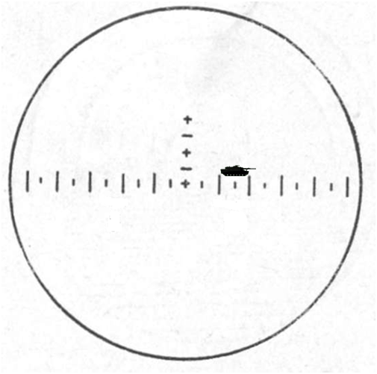

34. | Care este unghiul spre obiectiv?
 | – U =0-15
 | 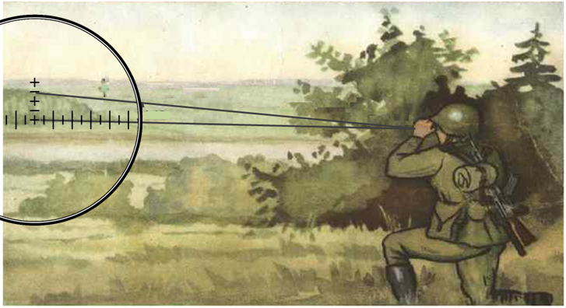

35. | Față de care punct de ochire este indicată deriva?
 | – Copacul din dreapta Tunului

 | 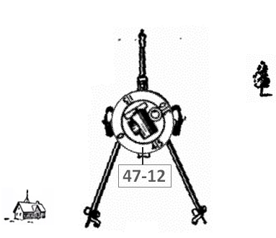

36. | Indicați funcțiile servanților tunului:
 | 1 –Comandantul Piesei
 | 2 –Ochitorul
 | 3 –Manuitorul Inchizator
 | 4 –Incarcator
 | 5 -Servant cu munitia 1
 | 6 -Servant cu munitia 2
 | 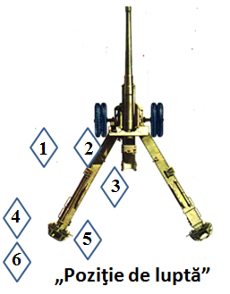

37. | Determinaţi distanţa până la obiectiv dacă am măsurat cu binoclul
 | Fr= 0-05, iar lăţimea lui este de 2,5 m
 | D = (2.5*1000 ) /5=500m

38. | Proiectil cumulativ. Care este distanța de tragere?
 | D =
 | 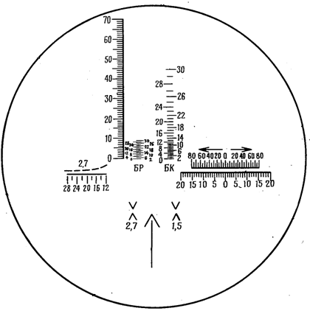

39. | Indicați locul amplasării obiectivului (țintei):
 | -
 | 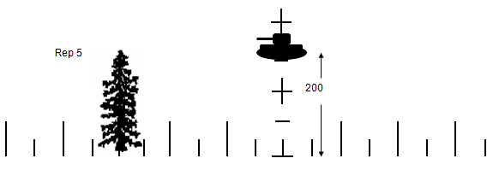

40. | Determinați corecția în direcție la tragere asupra țintei fixe
 | La dreapta 0 05
 | 